AREAS
ORÇAMENTO PARAMÉTRICO

Cliente | Sisa
Obra | Wave Eurogarden
Data | 2025-04-17
Versão | R03

 | FASE | Identificador | Unidade | FASE 1 | FASE 2 | FASE 3 | FASE 4 | Quantidade
 | ÁREA DO TERRENO | AT | M2 |  |  |  |  | 9,830.25
 | ÁREA TOTAL CONSTRUÍDA | AC | M2 | 4,116.32 | 3,791.55 | 38,610.18 | 34,203.99 | 80,722.03
 | MALL 1 |  | M2 | 4,116.32
 | MALL 2 |  | M2 |  | 3,791.55
 | 2º SUBSOLO |  | M2 |  |  | 6,194.79
 | 1º SUBSOLO |  | M2 |  |  | 6,239.85
 | TERREO |  | M2 |  |  | 4,733.59
 | MEZANINO |  | M2 |  |  | 1,651.80
 | SOBRELOJA |  | M2 |  |  | 1,966.60 | 1,966.60
 | LAZER |  | M2 |  |  | 2,015.71 | 2,015.71
 | TIPO (X22) |  | M2 |  |  | 858.89 | 858.89
 | LAZER SUPERIOR |  | M2 |  |  | 14,749.96 | 15,598.32
 | BARRILETE 1 |  | M2 |  |  | 199.00 | 753.61
 | TIPO 2 (X18) |  | M2 |  |  |  | 12,762.27
 | BARRILETE 2 |  | M2 |  |  |  | 248.60
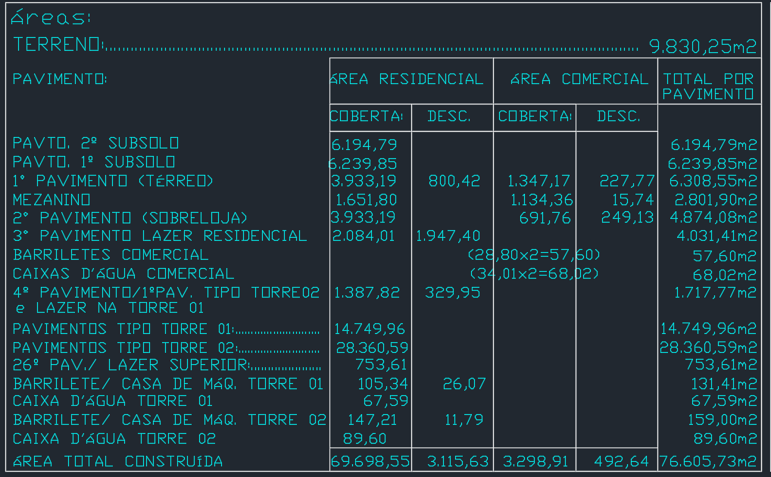
 | UNIDADES RESIDENCIAIS | UR | UN | - | - | 220.00 | 382.00
 | Dormitórios | dorm | UN
 | Banheiros | ban | UN
 | UNIDADES COMERCIAIS | UC | UN | 15.00
 | Churrasqueiras | CHU | UN
 | NÚMERO TOTAL DE PAVIMENTOS | NP | UN | 3.00 | 3.00 | 29.00 | 43.00
 | NÚMERO DE PAVIMENTOS TIPO | NPT | UN |  |  | 22.00 | 40.00
 | NÚMERO DE PAVIMENTOS TIPO DIFERENCIADOS | NPD | UN |  |  | 4.00 | 3.00
 | NÚMERO DE PAVIMENTOS DUPLEX | ND | UN
 | ÁREA DE PROJEÇÃO DA TORRE | APT | M2 |  |  | 683.10 | 695.35
 | PERÍMETRO DE PROJEÇÃO DA TORRE | PPT | M |  |  | 112.63 | 116.82
 | ÁREA DE LAZER | AL | M2 |  |  | 2,214.71 | 2,769.32
 | ÁREA DO EMBASAMENTO | AE | M2 |  |  | 10,367.69 | 3,982.30
 | ÁREA DE SUBSOLOS | S | M2 |  |  | 12,434.64
 | NÚMERO DE SUBSOLOS | NS | UN |  |  | 2.00
 | ÁREA DE PROJEÇÃO DO EMBASAMENTO | APE | M2 |  |  | 6,194.79
 | PERÍMETRO DE PROJEÇÃO DE EMBAMENTO | PE | M |  |  | 349.80
 | NÚMERO DE PAVIMENTOS DE EMBASAMENTO | NE | UN |  |  | 4.00

 | PRAZO MALL | PM | mês |  |  |  |  | 24.00
 | PRAZO FASE 1 | P1 | mês |  |  |  |  | 36.00
 | PRAZO FASE 2 | P2 | mês |  |  |  |  | 36.00
 | PRAZO DE OBRA TOTAL (INICIO AO FIM) | PR | mês |  |  |  |  | 60.00

